Algemene toelichting
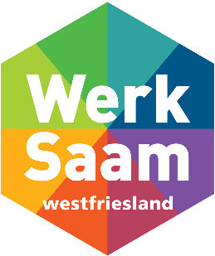 Uitleg en algemene gegevens v202602
Met het invullen van het verantwoordingsdocument Social Return beschrijft u op welke wijze u invulling heeft gegeven aan de Social Return-verplichting, zoals deze contractueel met u is vastgelegd. Als opdrachtnemer bent u verantwoordelijk voor het tijdig, volledig en naar waarheid invullen van dit formulier. Aan de hand van de door u opgegeven informatie, beoordeelt de Social Return-coördinator (verder: SR-coördinator) of u heeft voldaan aan uw Social Return-verplichting. Indien u hieraan heeft voldaan, stuurt de SR-coördinator het digitaal ondertekende veranwoordingsdocument naar de contractmanager. Heeft u vragen over Social Return en de mogelijkheden om hier invulling aan te geven? Neem dan contact met de SR-coördinator via sroi@werksaamwf.nl.

Toelichting verantwoordingsdocument Tabblad 1: Algemene gegevens Op het eerste tabblad vult u alle gegevens in die betrekking hebben op de opdracht, de opdrachtgever en uw organisatie. Tabblad 2: 5%-regeling In het tweede tabblad geeft u aan of u voldoet aan de zgn. 5%-regeling. Hiervan is sprake als u minimaal 5% van uw totale personeelsbestand (fte) heeft ingevuld met medewerkers met een afstand tot de arbeidsmarkt. Is de 5%-regeling op u van toepassing? Dan heeft u hiermee voldaan aan de SR-verplichting en hoeft u tabblad 3 en 4 niet in te vullen. Tabblad 3: Invulling Social Return In dit tabblad beschrijft u hoe u invulling geeft aan de Social Return-verplichting. Hierbij wordt gewerkt met vaste normbedragen, vastgesteld op basis van de 'bouwblokkenmethode'. Meer informatie hierover vindt u op www.werksaamwf.nl/uploads/files/kvll4rrz/informatie-voor-opdrachtnemers-2025.pdf. Tabblad 4: Alternatieve invulling Social Return Maakt u gebruik van een alternatieve invulling van Social Return? Dan vult u deze in op het vierde tabblad. Het bedrag voor de alternatieve invulling wordt in samenspraak met de SR-coördinator vastgesteld. De SR-coördinator heeft hierin de doorslaggevende stem. Tabblad 5: Overzicht en akkoord In het laatste tabblad vindt u een samenvatting van de door u ingevulde gegevens. Het tabblad wordt verder ingevuld door de SR-coördinator, die hier tevens aangeeft of hij of zij akkoord is.

5 - Overzicht en akkoord
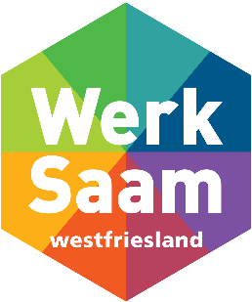 5: Overzicht en akkoord
Zijn alle tabbladen ingevuld? Stuur het verantwoordingsformulier dan naar de SR-coördinator via sroi@werksaam.nl. De SR-coördinator neemt dan binnen 5 werkdagen contact met u op.

Onderstaande gegevens worden verder ingevuld door de SR coordinator van WerkSaam

Omschrijving opdracht | € -

Contractafspraken Social Return
Opdrachtwaarde | € -
SROI % | 0%
SROI-waarde | € -

5% regeling
Is er sprake van de 5% regeling? | #DIV/0!

Invulling Social Return
Behaalde waarde SROI | € -

Invulling | € -
Alternatieve invulling | € -

Behaald percentage | #DIV/0!

Akkoord
Akkoord (kies uit lijst)

Naam SR-coördinator
Datum Akkoord

